Sheet1
KODE | GAMBAR | NAMA | DETAIL | FITUR |  |  |  |  | WARNA | UKURAN | DIMENSI | HARGA
SPT01 | 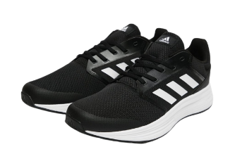 | Sepatu | Maksimalkan kualitas sesi larimu. Seberapa pun jauh berlari, sepatu adidas ini akan membuat setiap langkahmu terasa nyaman. Beberapa blok lagi. Beberapa putaran lagi. Atau, beberapa kilometer lagi. Kamu pasti bisa melakukannya. | Menggunakan tali sepatu | Atas sepatu berbahan mesh | Ringan | Sepatu lari bersirkulasi udara | Lapisan tekstil | Hitam | 43 | 28 × 8 × 5.5 cm | Rp650,000
SPT02 |  | Sepatu |  |  |  |  |  |  | Hitam | 43 | 28 × 8 × 5.5 cm | Rp650,000
SPT03 |  | Sepatu |  |  |  |  |  |  | Hitam | 43 | 28 × 8 × 5.5 cm | Rp650,000
SPT04 |  | Sepatu | Maksimalkan kualitas sesi larimu. Seberapa pun jauh berlari, sepatu adidas ini akan membuat setiap langkahmu terasa nyaman. Beberapa blok lagi. Beberapa putaran lagi. Atau, beberapa kilometer lagi. Kamu pasti bisa melakukannya. |  |  |  |  |  | Cokelat | 45 | 30 × 10 × 6 cm | Rp750,000
SPT05 |  | Sepatu |  |  |  |  |  |  | Cokelat | 45 | 30 × 10 × 6 cm | Rp750,000
SPT06 |  | Sepatu |  |  |  |  |  |  | Cokelat | 45 | 30 × 10 × 6 cm | Rp750,000

